設計書
(bat)ELTool_AggregateProcessTime_設計書.xlsx

・機能

 | タスクスケジューラの 「LDS」 配下に登録済みの 「ELTool」 タスクにて、タスクの開始から終了までの時間を集計し、ログファイルに出力します。

 |  | イベントID | 説明
 |  | 100 | タスクの開始
 |  | 102 | タスクを終了完了しました

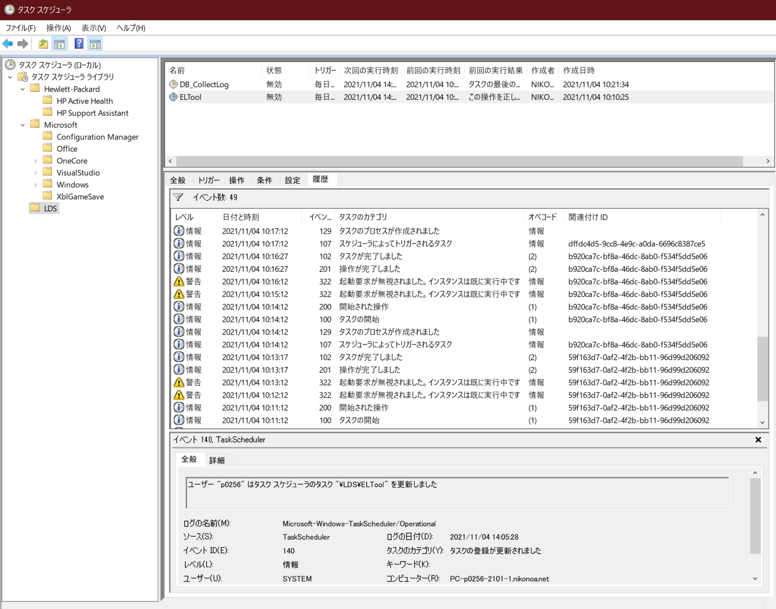

・記述言語

 | ・batch file
 | ・PowerShell ver 5.1

・ファイル

 | ・使用するファイル一覧

 |  | ファイル名 | 説明
 |  | ELTool_AggregateProcessTime.bat | 起動用バッチファイル。 ※ファイルの文字コードはutf-8 任意のフォルダに配置し使用。
 |  | ELTool_AggregateProcessTime.ps1 | 処理用スクリプトファイル。 ※ファイルの文字コードはutf-8 任意のフォルダに配置し使用。

・スクリプトの実行方法

 | 任意のフォルダにファイルを配置し、バッチファイルを実行する。

 | > ELTool_AggregateProcessTime.bat

・バッチファイル設定

 | PowerShellスクリプトに渡すパラメータと、PowerShellに渡すパラメータの一覧。

 |  | ■PowerShellに渡すパラメータ一覧
 |  | 設定 | 説明
 |  | -NoProfile PowerShell | プロファイルの読み込みを行わない。
 |  | -ExecutionPolicy Unrestricted | PowerShell の実行ポリシーを “すべてのスクリプトを制限無しで実行する” に変更。

 |  | ■バッチファイル内でPowerShellスクリプトに渡すパラメータ一覧 ※必須項目、動作環境毎に設定
 |  | 設定 | 説明
 |  | startTime | イベントを検索する開始日時を指定。 フォーマットは"yyyy/MM/dd HH:mm:ss"。 Todayメソッドによりスクリプトを開始した日の0時を取得、その値に加算・減算することにより日時を指定します。
 |  | endTime | イベントを検索する終了日時を指定。 フォーマットは"yyyy/MM/dd HH:mm:ss"。 Todayメソッドによりスクリプトを開始した日の0時を取得、その値に加算・減算することにより日時を指定します。
 |  | logDir | ログを出力するディレクトリをフルパス指定。
 |  | psScriptFile | PowerShellスクリプト( DB_CollectLog_ExtractAlert.ps1)をフルパス指定。

・ログ出力方式

 | ・正常終了時

 |  | 対象とするタスクの開始・終了が存在する場合は、イベントが発生した日時順(昇順)にログを出力。

 |  | ■ログファイルのフォーマット
 |  | 項目 | 説明
 |  | ファイル名 | result_ELTool_AggregateProcessTime_yyyy-MM-dd_HH-mm-ss.log
 |  | ファイル文字コード | Shift-JIS

 |  | ■ログ出力フォーマット
 |  | 項目 | 説明
 |  | datetime | イベント発生日時
 |  | message | タスク毎の処理時間

 |  | ■例
 |  | 2021/11/04 10:11:12,125.04
 |  | 2021/11/04 10:14:12,135.31
 |  | 2021/11/04 10:17:12,4.01
 |  | 2021/11/04 10:25:12,177.14

 | ・異常終了時

 |  | PowreShellスクリプトのエラー情報を出力

 |  | ■ログファイルのフォーマット
 |  | 項目 | 説明
 |  | ファイル名 | error_ELTool_AggregateProcessTime_yyyy-MM-dd_HH-mm-ss.log
 |  | ファイル文字コード | Shift-JIS

